（参考２）
(参考２)貸金業者数の動向（登録回数別） （令和2年度、令和3年度）
R2年3月末
1,647 業者
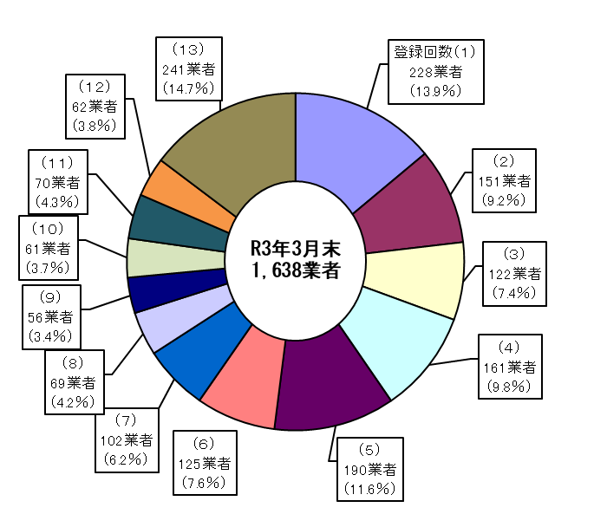
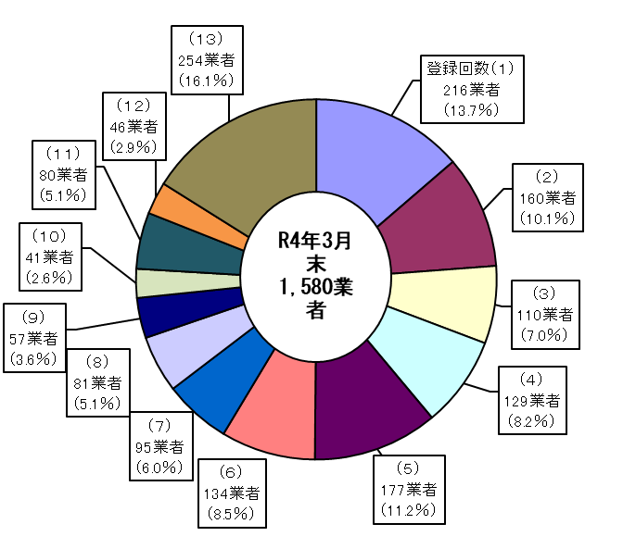

増 90
（新規登録等）
減 99
（廃業等）
増 76
（新規登録等）
減 134
（廃業等）

令和2年度減少要因（登録回数別） |  |  |  |  |  |  | 令和3年度減少要因（登録回数別）
登録 回数 | 廃業 | 不更新 | 登録 取消 | その他 | 計 |  | 登録 回数 | 廃業 | 不更新 | 登録 取消 | その他 | 計
 |  |  |  |  |  | 比率 |  |  |  |  |  |  | 比率
（１） | 19 | 0 | 0 | 2 | 21 | 21.2% | （１） | 19 | 3 | 0 | 0 | 22 | 16.4%
（２） | 10 | 2 | 0 | 0 | 12 | 12.1% | （２） | 10 | 3 | 0 | 0 | 13 | 9.7%
（３） | 4 | 1 | 0 | 0 | 5 | 5.1% | （３） | 14 | 5 | 0 | 2 | 21 | 15.7%
（４） | 14 | 1 | 0 | 1 | 16 | 16.2% | （４） | 8 | 4 | 0 | 0 | 12 | 9.0%
（５） | 11 | 1 | 0 | 0 | 12 | 12.1% | （５） | 12 | 2 | 0 | 1 | 15 | 11.2%
（６） | 7 | 0 | 0 | 1 | 8 | 8.1% | （６） | 10 | 0 | 0 | 0 | 10 | 7.5%
（７） | 2 | 0 | 0 | 0 | 2 | 2.0% | （７） | 8 | 2 | 0 | 0 | 10 | 7.5%
（８） | 0 | 0 | 0 | 0 | 0 | 0.0% | （８） | 2 | 0 | 0 | 0 | 2 | 1.5%
（９） | 1 | 0 | 0 | 0 | 1 | 1.0% | （９） | 1 | 1 | 0 | 1 | 3 | 2.2%
（１０） | 1 | 1 | 0 | 0 | 2 | 2.0% | （１０） | 3 | 0 | 0 | 0 | 3 | 2.2%
（１１） | 1 | 1 | 0 | 0 | 2 | 2.0% | （１１） | 1 | 0 | 0 | 1 | 2 | 1.5%
（１２） | 3 | 2 | 0 | 1 | 6 | 6.1% | （１２） | 2 | 0 | 0 | 0 | 2 | 1.5%
（１３） | 10 | 0 | 0 | 2 | 12 | 12.1% | （１３） | 16 | 0 | 0 | 3 | 19 | 14.2%
合計 | 83 | 9 | 0 | 7 | 99 | 100.0% | 合計 | 106 | 20 | 0 | 8 | 134 | 100.0%

（参考３）
(参考３)貸金業者数の動向（登録回数別） （令和３年度）

 | 登録回数（１） | 登録回数（２） | 登録回数（３） | 登録回数（４） | 登録回数（５） | 登録回数（６） | 登録回数（７） | 登録回数（８） | 登録回数（９） | 登録回数（１０） | 登録回数（１１） | 登録回数（１２） | 登録回数（１３） | 合計
登録業者数 (R4年3月末) | 216 | 160 | 110 | 129 | 177 | 134 | 95 | 81 | 57 | 41 | 80 | 46 | 254 | 1,580
廃業等業者数 (R3年4月～R4年3月) | 22 | 13 | 21 | 12 | 15 | 10 | 10 | 2 | 3 | 3 | 2 | 2 | 19 | 134
（注）新規登録等76業者

（参考４）
(参考４)貸金業者数の動向（登録回数別） （令和２年度）

 | 登録回数（１） | 登録回数（２） | 登録回数（３） | 登録回数（４） | 登録回数（５） | 登録回数（６） | 登録回数（７） | 登録回数（８） | 登録回数（９） | 登録回数（１０） | 登録回数（１１） | 登録回数（１２） | 登録回数（１３） | 合計
登録業者数 (R3年3月末) | 228 | 151 | 122 | 161 | 190 | 125 | 102 | 69 | 56 | 61 | 70 | 62 | 241 | 1,638
廃業等業者数 (R2年4月～R3年3月) | 21 | 12 | 5 | 16 | 12 | 8 | 2 | 0 | 1 | 2 | 2 | 6 | 12 | 99
（注）新規登録等90業者

